スクリーニング
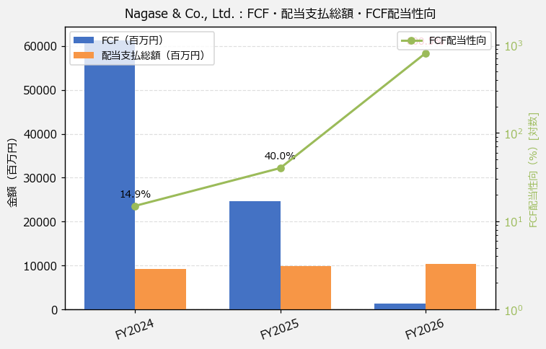
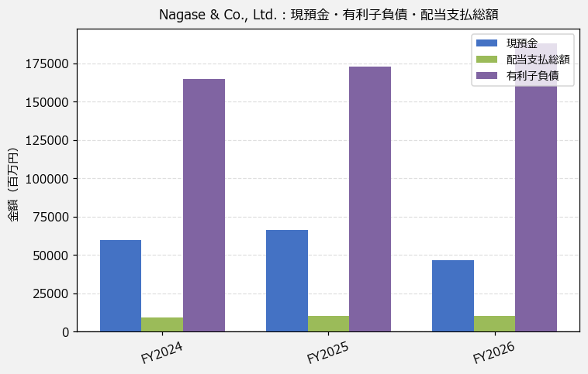
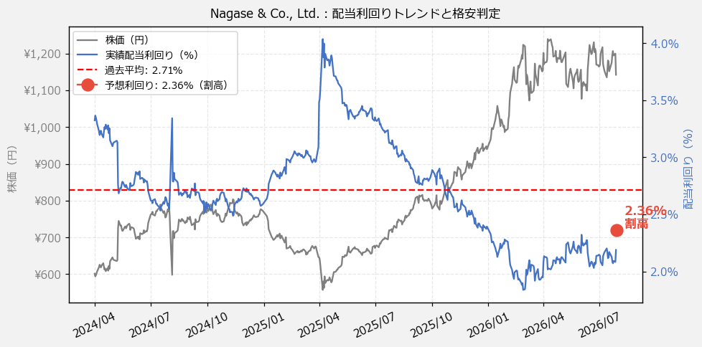
Nagase & Co., Ltd.（8012） 財務スクリーニング 2026/07/28

現在株価（円） | ¥1,142
予想DPS（円） | ¥27
予想配当利回り | 2.36%

指標 | FY2024 | FY2025 | FY2026 | CAGR（3年）
EPS（円） | 54.93 | 62.58 | 81.21 | +21.6%
DPS実績（円） | 20.00 | 22.50 | 25.00 | +11.8%
EPS配当性向[%] | 36.4 | 36.0 | 30.8 | —
FCF（百万円） | 61,332.0 | 24,706.0 | 1,294.0 | -85.5%
FCF配当性向[%] | 14.9 | 40.0 | 800.5 | —
有利子負債（百万円） | 164,702.0 | 172,774.0 | 188,252.0 | +6.9%
現預金（百万円） | 59,410.0 | 66,310.0 | 46,599.0 | -11.4%
ネットキャッシュ（百万円） | -105,292.0 | -106,464.0 | -141,653.0 | —
グロス配当余裕[年] | 6.5 | 6.7 | 4.5 | —
ネット配当余裕[年] | -11.5 | -10.8 | -13.7 | —

【短信入力】
現預金（百万円） | 59,410.0 | 66,310.0 | 46,599.0
配当支払総額（百万円） | 9,147.0 | 9,888.0 | 10,358.0

